PAGS-Schema
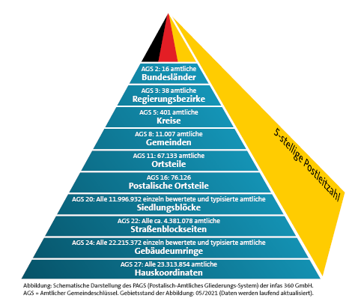
Schematische Darstellung des Postalisch-Amtlichen Gliederungssystems
PAGS

